Sheet1
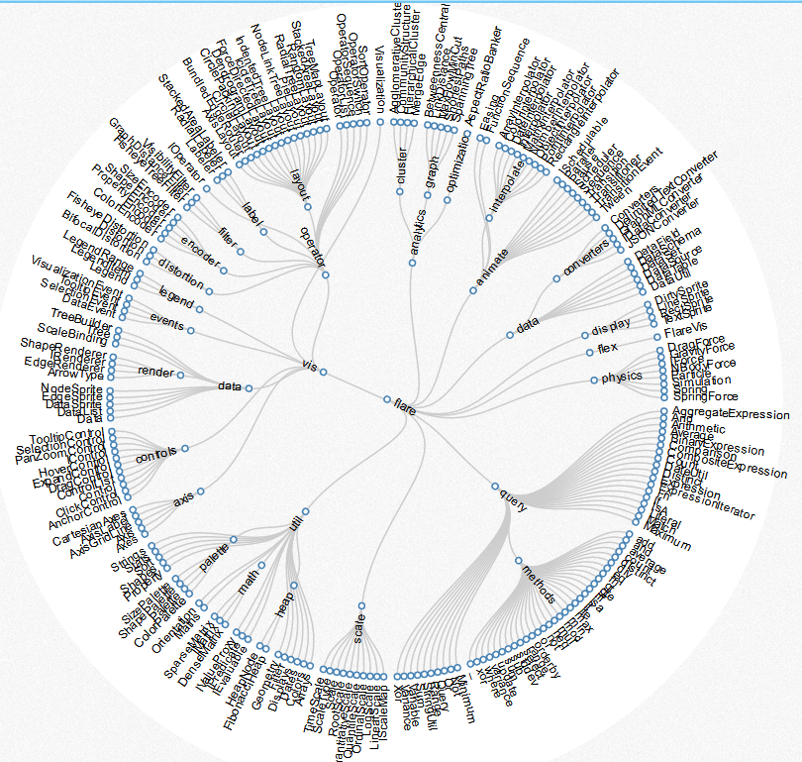
计算节点半径
按圆形外观
按矩形外观
树形图变种。一般的树状图比较扁平，环形树状图充分利用视图空间。
http://mbostock.github.io/d3/talk/20111018/cluster.html

初始参数设置
设置环形图掠角（1 ≤ angle ≤ 360）

设置节点弧长计算方式
加载数据

计算本层圆环的半径
设置树的顶点

根据树形关系计算节点所占弧长
创建vertexs和edges

构建树形关系

排列节点顺序
无关数据处理

设置同层节点之间的间距
创建层级

设置子节点们与父节点的最大掠角

节点
父节点
子节点集合
所属层级
左间距
右间距
角度
宽高
半径
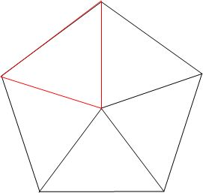

计算层级半径

计算节点位置

 | 弧长公式：l = n（圆心角）× π（圆周率）× r（半径）/180=α(圆心角弧度数)× r（半径）

掠角
层级
半径
总弧长
层级编号

与父级相对位置

设置层级之间的最小间距

同一层的节点数据
计算父子节点掠角
总宽度最宽的一层

计算本层节点掠角
找到布局权重最高的一层
总宽度最宽的一层

